Fig 1
1999 | 35.3 | 17.3
2000 | 35.0 | 17.1
2001 | 34.6 | 17.7
2002 | 32.3 | 17.1
2003 | 29.7 | 16.7
2004 | 26.6 | 11.6
2005 | 25.0 | 10.8
2006 | 23.4 | 11.4
2007 | 21.3 | 10.9
2008 | 18.4 | 9.3
2009 | 15.4 | 8.6
2010 | 13.8 | 8.4
2011 | 11.7 | 7.5
2012 | 11.2 |  | 6.0011077264
2013 | 11.9 |  | 9.0080755357
2014 | 11.7 |  | 11.317924214
2015 | 11.5 |  | 12.543945594
Taux scolarisation | France métro. | DOM hors Mayotte | DOM y compris Mayotte
1999 | 35.3 | 17.3 |  |  | 1 - Taux de scolarisation des enfants de deux ans depuis 1999 en France métropolitaine et dans les DOM
2000 | 35.0 | 17.1
2001 | 34.6 | 17.7
2002 | 32.3 | 17.1
2003 | 29.7 | 16.7
2004 | 26.6 | 11.6
2005 | 25.0 | 10.8
2006 | 23.4 | 11.4
2007 | 21.3 | 10.9
2008 | 18.4 | 9.3
2009 | 15.4 | 8.6
2010 | 13.8 | 8.4
2011 | 11.7 | 7.5
2012 | 11.2 | 6.9 | 6.0
2013 | 11.9 | 10.4 | 9.0
2014 | 11.7 | 13.2 | 11.3
2015 | 11.5 | 14.3 | 12.5

Nombre élèves | France métro. | DOM | France métro. + DOM hors Mayotte | France métro. + DOM y compris Mayotte
1996 | 249,909 | 1,544 | 251,453
1997 | 249,467 | 4,064 | 253,531
1998 | 254,617 | 4,666 | 259,283
1999 | 250,946 | 5,143 | 256,089
2000 | 254,834 | 5,083 | 259,917
2001 | 254,185 | 5,472 | 259,657
2002 | 246,647 | 5,530 | 252,177 |  |  | Remarque : la prise en compte des données relatives à Mayotte en 2012 induit sur le taux de scolarisation France entière une baisse de 0,1 point.
2003 | 224,998 | 5,275 | 230,273 |  |  | Champ : France métropolitaine + DOM, écoles publiques et privées (classes sous contrat uniquement).
2004 | 201,735 | 3,671 | 205,406 |  |  | Source : MENESR-DEPP, Enquête dans les écoles publiques et privées de l’enseignement préélémentaire et élémentaire de 1999 à 2015.
2005 | 190,160 | 3,408 | 193,568
2006 | 178,349 | 3,672 | 182,021
2007 | 164,028 | 3,551 | 167,579
2008 | 145,853 | 3,118 | 148,971
2009 | 120,538 | 2,782 | 123,320
2010 | 109,034 | 2,649 | 111,683
2011 | 92,355 | 2,233 | 94,588
2012 | 88,931 | 2,040 | 90,971 | 91,084
2013 | 93,958 | 3,025 | 96,983 | 97,156
2014 | 92,325 | 3,860 | 96,185 | 96,399
2015 | 89,231 | 4,075 | 93,306 | 93,584

Fig 2 et 4
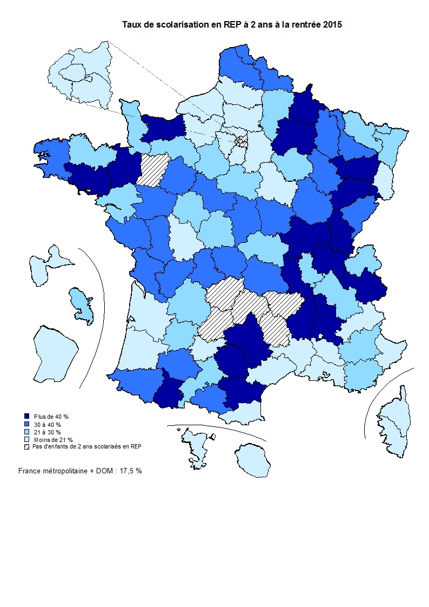
Département | Libellé département | Taux de scolarisation à 2 ans en 2015 |  |  |  | 2 - Taux de scolarisation des enfants de deux ans (rentrée 2015) | 4 - Taux de scolarisation des enfants de deux ans en REP (rentrée 2015)
 |  | REP | REP + | Éducation prioritaire | Total
001 | Ain | 46.0 | 40.3 | 41.9 | 7.1
002 | Aisne | 24.6 | 27.2 | 25.5 | 15.7
003 | Allier | 26.7 | 22.7 | 25.2 | 14.3
004 | Alpes-de-Haute-Provence | 24.3 |  | 24.3 | 12.8
005 | Hautes-Alpes | 15.5 |  | 15.5 | 10.1
006 | Alpes-Maritimes | 10.4 | 28.3 | 20.4 | 4.8
007 | Ardèche | 43.1 |  | 43.1 | 28.3
008 | Ardennes | 40.2 | 44.7 | 42.1 | 20.0
009 | Ariège | 30.8 |  | 30.8 | 8.1
010 | Aube | 21.3 | 62.3 | 32.6 | 12.7
011 | Aude | 40.3 |  | 40.3 | 14.6
012 | Aveyron | 58.8 |  | 58.8 | 29.0
013 | Bouches-du-Rhône | 12.7 | 21.2 | 18.0 | 6.9
014 | Calvados | 42.5 | 25.6 | 39.8 | 13.7
015 | Cantal |  |  |  | 15.9
016 | Charente | 37.7 | 24.6 | 28.5 | 16.5
017 | Charente-Maritime | 32.4 | 42.5 | 40.1 | 7.4
018 | Cher | 34.8 | 32.5 | 34.1 | 10.2
019 | Corrèze |  | 50.8 | 50.8 | 20.4
021 | Côte-d'Or | 33.9 | 47.3 | 37.8 | 15.1
022 | Côtes-d'Armor | 26.5 |  | 26.5 | 26.0
023 | Creuse | 30.7 |  | 30.7 | 18.0
024 | Dordogne | 22.9 |  | 22.9 | 16.7
025 | Doubs | 38.2 | 45.4 | 42.9 | 9.9
026 | Drôme | 40.1 | 44.6 | 40.5 | 8.9
027 | Eure | 17.8 | 15.4 | 17.0 | 3.7
028 | Eure-et-Loir | 24.8 | 15.0 | 20.3 | 6.0
029 | Finistère | 39.3 |  | 39.3 | 37.0
030 | Gard | 17.7 | 16.9 | 17.2 | 8.9
031 | Haute-Garonne | 28.3 | 41.6 | 37.3 | 6.1
032 | Gers | 39.9 |  | 39.9 | 16.5
033 | Gironde | 11.6 | 27.6 | 14.0 | 5.7
034 | Hérault | 10.4 | 20.1 | 16.5 | 6.8
035 | Ille-et-Vilaine | 42.2 | 77.6 | 45.2 | 24.3
036 | Indre | 29.5 | 51.6 | 44.1 | 20.2
037 | Indre-et-Loire | 26.7 | 32.1 | 29.5 | 6.4
038 | Isère | 24.0 | 30.2 | 24.8 | 5.0
039 | Jura | 54.9 |  | 54.9 | 15.4
040 | Landes | 16.1 |  | 16.1 | 8.6 |  |  | : absence d'écoles en REP dans le département.
041 | Loir-et-Cher | 35.6 | 40.6 | 39.5 | 9.8
042 | Loire | 41.9 | 52.4 | 45.3 | 19.7
043 | Haute-Loire |  |  |  | 51.8
044 | Loire-Atlantique | 28.7 | 40.2 | 34.3 | 11.7
045 | Loiret | 27.4 | 21.3 | 25.8 | 6.3
046 | Lot |  |  |  | 16.7
047 | Lot-et-Garonne | 28.8 |  | 28.8 | 13.3
048 | Lozère |  |  |  | 48.2
049 | Maine-et-Loire | 37.3 | 36.7 | 37.1 | 17.5
050 | Manche | 26.0 | 24.1 | 25.5 | 20.7
051 | Marne | 42.6 | 32.7 | 36.9 | 9.8
052 | Haute-Marne | 30.6 | 42.5 | 34.5 | 18.1
053 | Mayenne |  | 38.6 | 38.6 | 22.1
054 | Meurthe-et-Moselle | 36.4 | 36.9 | 36.5 | 10.6
055 | Meuse | 32.9 | 51.7 | 38.5 | 21.6
056 | Morbihan | 42.6 |  | 42.6 | 38.1
057 | Moselle | 21.4 | 32.4 | 25.0 | 7.5
058 | Nièvre | 31.1 |  | 31.1 | 18.9
059 | Nord | 35.4 | 35.6 | 35.5 | 32.4
060 | Oise | 20.7 | 16.9 | 18.7 | 8.1
061 | Orne | 27.1 | 43.0 | 35.1 | 17.1
062 | Pas-de-Calais | 31.2 | 37.9 | 33.1 | 28.4
063 | Puy-de-Dôme | 33.1 | 39.1 | 37.6 | 7.2
064 | Pyrénées-Atlantiques | 36.7 |  | 36.7 | 10.8
065 | Hautes-Pyrénées | 52.3 |  | 52.3 | 22.1
066 | Pyrénées-Orientales | 18.8 | 30.6 | 26.2 | 12.2
067 | Bas-Rhin | 27.5 | 30.0 | 28.6 | 6.2
068 | Haut-Rhin | 12.3 | 17.6 | 17.0 | 4.8
069 | Rhône | 29.8 | 34.2 | 32.1 | 13.4
070 | Haute-Saône | 58.2 |  | 58.2 | 11.9
071 | Saône-et-Loire | 45.5 |  | 45.5 | 15.9
072 | Sarthe | 30.8 | 41.3 | 37.3 | 12.7
073 | Savoie | 52.2 | 45.9 | 47.8 | 6.3
074 | Haute-Savoie | 22.0 |  | 22.0 | 2.7
075 | Paris | 3.3 | 7.3 | 3.8 | 3.6
076 | Seine-Maritime | 13.2 | 13.2 | 13.2 | 7.5
077 | Seine-et-Marne | 10.8 | 9.9 | 10.5 | 3.5
078 | Yvelines | 11.5 | 13.9 | 12.5 | 5.7
079 | Deux-Sèvres | 32.3 |  | 32.3 | 11.2
080 | Somme | 20.4 | 42.9 | 28.5 | 18.5
081 | Tarn | 45.0 |  | 45.0 | 13.9
082 | Tarn-et-Garonne | 19.4 |  | 19.4 | 16.1
083 | Var | 22.6 | 44.5 | 34.5 | 5.5
084 | Vaucluse | 13.9 | 7.2 | 10.1 | 4.2
085 | Vendée | 39.6 |  | 39.6 | 17.5
086 | Vienne | 18.4 | 55.0 | 27.7 | 7.1
087 | Haute-Vienne | 39.3 | 46.9 | 41.3 | 9.7
088 | Vosges | 40.9 | 55.8 | 44.1 | 18.5
089 | Yonne | 19.3 |  | 19.3 | 10.0
090 | Territoire de Belfort | 54.0 | 64.2 | 58.1 | 10.8
091 | Essonne | 9.1 | 18.0 | 11.5 | 3.5
092 | Hauts-de-Seine | 16.3 | 28.6 | 17.9 | 4.6
093 | Seine-Saint-Denis | 2.4 | 6.6 | 4.1 | 2.8
094 | Val-de-Marne | 11.9 | 13.6 | 12.1 | 4.5
095 | Val-d'Oise | 9.3 | 20.1 | 11.5 | 4.6
971 | Guadeloupe | 18.6 | 31.6 | 21.1 | 19.5
972 | Martinique | 26.5 | 43.0 | 32.4 | 33.9
973 | Guyane | 3.5 | 3.3 | 3.4 | 4.4
974 | La Réunion | 11.4 | 13.2 | 12.3 | 11.0
976 | Mayotte | 2.3 | 2.1 | 2.2 | 4.4
02A | Corse-du-Sud | 7.6 |  | 7.6 | 7.3
02B | Haute-Corse | 8.7 | 15.5 | 9.7 | 8.1
Champ : France métropolitaine + DOM, écoles publiques et privées (classes sous contrat uniquement).
Source : MENESR-DEPP, Enquête dans les écoles publiques et privées de l’enseignement préélémentaire et élémentaire en 2015.

Fig 7 et 8
Places vacantes dans les classes spécifiques durant l'année scolaire 2014-2015

Académie | Département | Rentrée 2014 | Fin d'année scolaire 2014-2015
01 | 075 | Vacantes | Vacantes | Places vacantes dans les classes spécifiques durant l'année scolaire 2014-2015
02 | 004 | Vacantes | Vacantes
02 | 005 | Vacantes | Vacantes | 7 - Début d'année scolaire 2014-2015 | 8 - Fin d'année scolaire 2014-2015
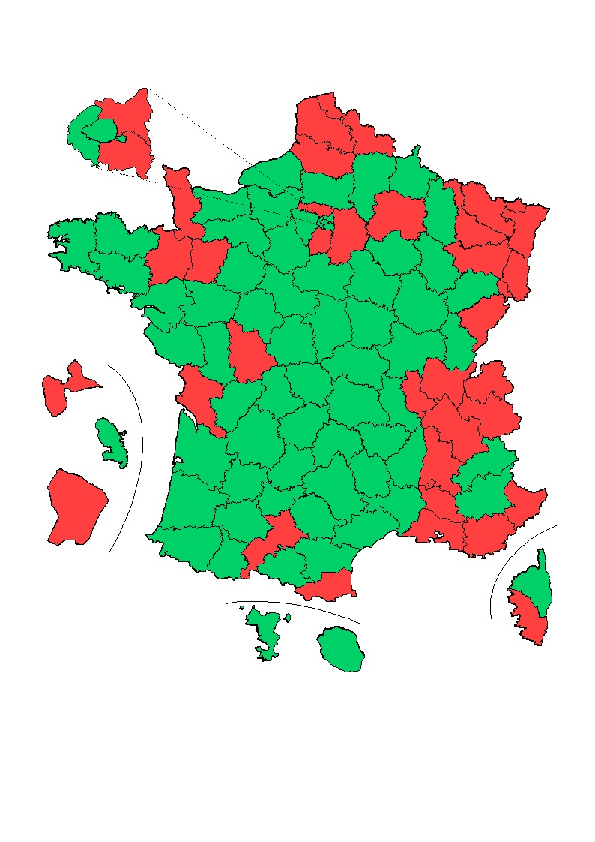
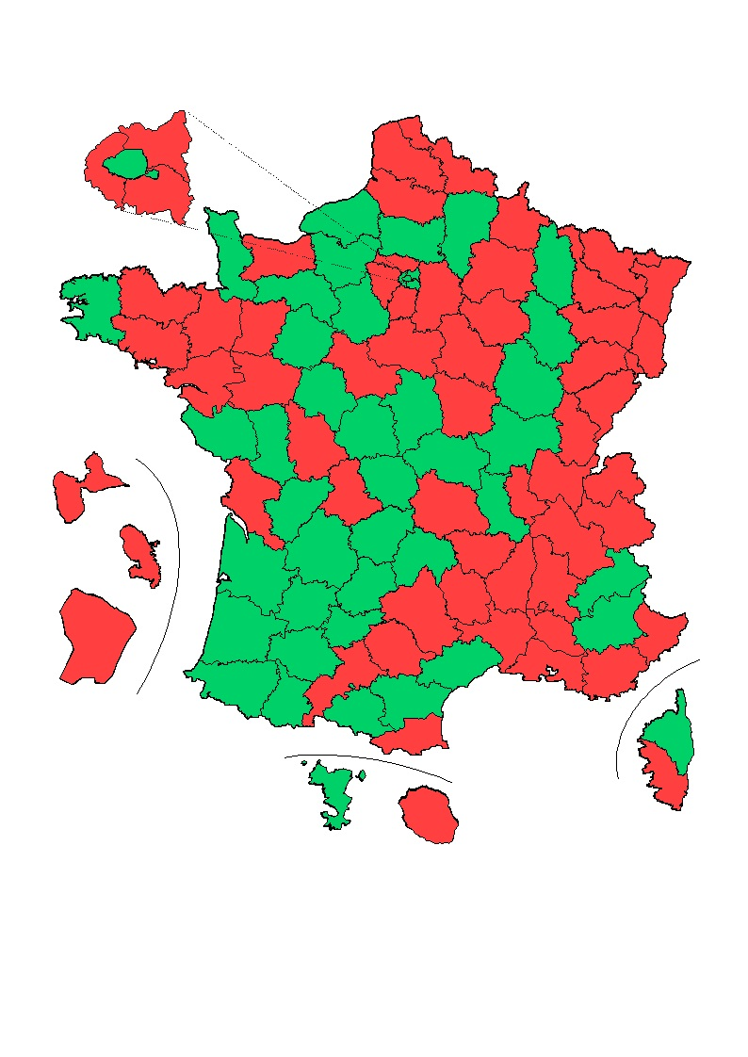
02 | 013 | Remplies | Remplies
02 | 084 | Remplies | Remplies
03 | 025 | Remplies | Remplies
03 | 039 | Vacantes | Remplies
03 | 070 | Vacantes | Remplies
03 | 090 | Remplies | Remplies
04 | 024 | Vacantes | Vacantes
04 | 033 | Vacantes | Vacantes
04 | 040 | Vacantes | Vacantes
04 | 047 | Vacantes | Vacantes
04 | 064 | Vacantes | Vacantes
05 | 014 | Vacantes | Remplies
05 | 050 | Remplies | Vacantes
05 | 061 | Vacantes | Vacantes
06 | 003 | Vacantes | Vacantes
06 | 015 | Vacantes | Vacantes
06 | 043 | Vacantes | Remplies
06 | 063 | Vacantes | Remplies
07 | 021 | Vacantes | Vacantes
07 | 058 | Vacantes | Remplies
07 | 071 | Vacantes | Vacantes
07 | 089 | Vacantes | Remplies
08 | 007 | Vacantes | Remplies
08 | 026 | Remplies | Remplies
08 | 038 | Remplies | Remplies
08 | 073 | Remplies | Remplies
08 | 074 | Remplies | Remplies
09 | 059 | Remplies | Remplies
09 | 062 | Remplies | Remplies | Lecture : en rouge, classes remplies ; en vert, places vacantes. La comparaison entre les deux cartes permet de repérer l'effet de l'accueil différé des élèves de deux ans dans chaque département.
10 | 001 | Remplies | Remplies
10 | 042 | Vacantes | Vacantes | Champ : France métropolitaine + DOM y compris Mayotte, secteur public.
10 | 069 | Remplies | Remplies | Source : MENESR-DEPP, Remontées des données individuelles anonymisées du premier degré aux dates d'observation du 15/10/2014 et du 15/06/2015.
11 | 011 | Vacantes | Vacantes
11 | 030 | Vacantes | Remplies
11 | 034 | Vacantes | Vacantes
11 | 048 | Vacantes | Remplies
11 | 066 | Remplies | Remplies
12 | 054 | Remplies | Remplies
12 | 055 | Vacantes | Vacantes
12 | 057 | Remplies | Remplies
12 | 088 | Remplies | Remplies
13 | 016 | Vacantes | Vacantes
13 | 017 | Remplies | Remplies
13 | 079 | Vacantes | Vacantes
13 | 086 | Remplies | Remplies
14 | 022 | Vacantes | Remplies
14 | 029 | Vacantes | Vacantes
14 | 035 | Remplies | Remplies
14 | 056 | Vacantes | Remplies
15 | 067 | Remplies | Remplies
15 | 068 | Remplies | Remplies
16 | 009 | Vacantes | Vacantes
16 | 012 | Vacantes | Remplies
16 | 031 | Remplies | Remplies
16 | 032 | Vacantes | Vacantes
16 | 046 | Vacantes | Vacantes
16 | 065 | Vacantes | Vacantes
16 | 081 | Vacantes | Remplies
16 | 082 | Vacantes | Vacantes
17 | 044 | Vacantes | Remplies
17 | 049 | Vacantes | Remplies
17 | 053 | Remplies | Remplies
17 | 072 | Vacantes | Vacantes
17 | 085 | Vacantes | Vacantes
18 | 018 | Vacantes | Vacantes
18 | 028 | Vacantes | Vacantes
18 | 036 | Vacantes | Vacantes
18 | 037 | Vacantes | Vacantes
18 | 041 | Vacantes | Remplies
18 | 045 | Vacantes | Remplies
19 | 008 | Vacantes | Remplies
19 | 010 | Vacantes | Remplies
19 | 051 | Remplies | Remplies
19 | 052 | Vacantes | Vacantes
20 | 002 | Vacantes | Vacantes
20 | 060 | Vacantes | Vacantes
20 | 080 | Remplies | Remplies
21 | 027 | Vacantes | Vacantes
21 | 076 | Vacantes | Vacantes
22 | 019 | Vacantes | Vacantes
22 | 023 | Vacantes | Vacantes
22 | 087 | Vacantes | Remplies
23 | 006 | Remplies | Remplies
23 | 083 | Remplies | Remplies
24 | 077 | Remplies | Remplies
24 | 093 | Remplies | Remplies
24 | 094 | Remplies | Remplies
25 | 078 | Vacantes | Remplies
25 | 091 | Remplies | Remplies
25 | 092 | Vacantes | Remplies
25 | 095 | Remplies | Remplies
27 | 02A | Remplies | Remplies
27 | 02B | Vacantes | Vacantes
28 | 974 | Vacantes | Remplies
31 | 972 | Vacantes | Remplies
32 | 971 | Remplies | Remplies
33 | 973 | Remplies | Remplies
43 | 976 | Remplies | Vacantes

